关系图
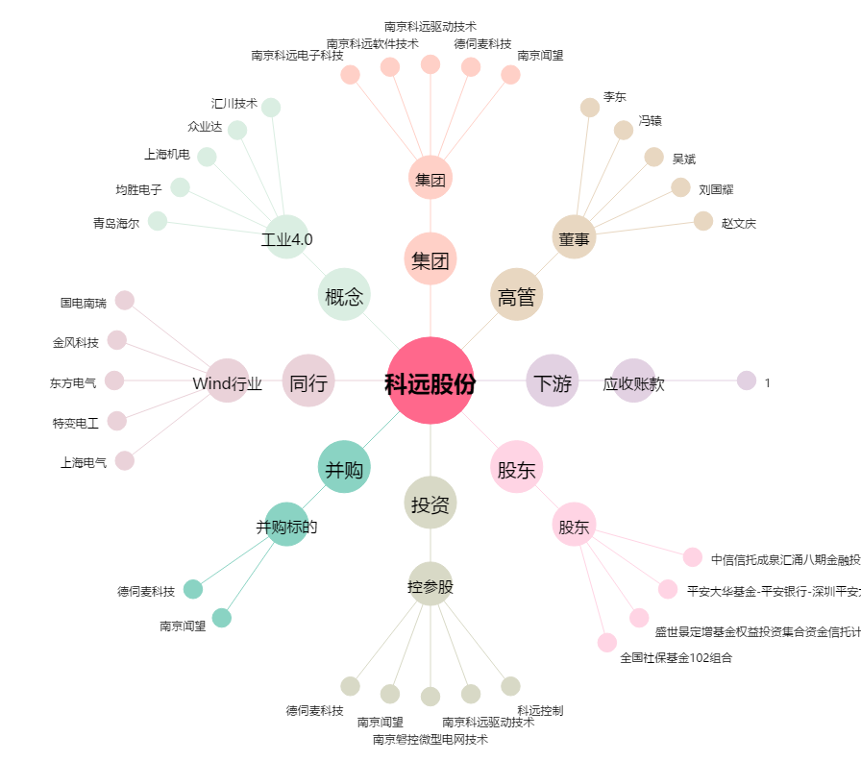
科远股份[002380.SZ] - 关系概览图

